그립솔루션검토
報 告 文

' → ● 의견
' -.
제 목 | 주방 화재 예방 시스템 솔루션 검토 | 일 자 | 2022년 8월 23일 ( 화 )
 |  | 시 간
검 토 자 | S&I Corp. 인프라구축센터 정연기센타장, 인세용파트너 | 장 소

내 용 |  |  |  | 비 고
● 검토내용
 | ▣ 제품소개 및 특장점(그립)
 | - 대형급식 시설에 화재감지센서와 원격제어 기능을 갖춘 솔루션으로 단체급식 주방을 위한 솔루션을 아워홈과
' - 2010년 출범 이후 LG유플러스를 통해 국내 150만 가구에 스마트홈
허브를 공급실적과 적외선(IR) 리모콘 허브를 19년도에 출시 (국내 8만여 가구에 공급)급실적과
 | 공동개발해 시범운영 완료
 | (1) 주방 가스 튀김솥의 온도를 측정하여 일정 온도 이상일 시 자동으로 가스밸브를 차단 화재 사전예방
 | (2) 기름은 발연 점을 넘으면 자동 착화 및 발화 등 자주 화재가 발생함
 | (3) 사용자의 부주의 등으로 적정온도 이상으로 과열되어 발화되는 사례가 많음
 | - 프랜차이즈 식당, 중대형공장, 빌딩내식당, 초중고대학 및 군부대 식당에 주로 설치, 적용이 예상됨
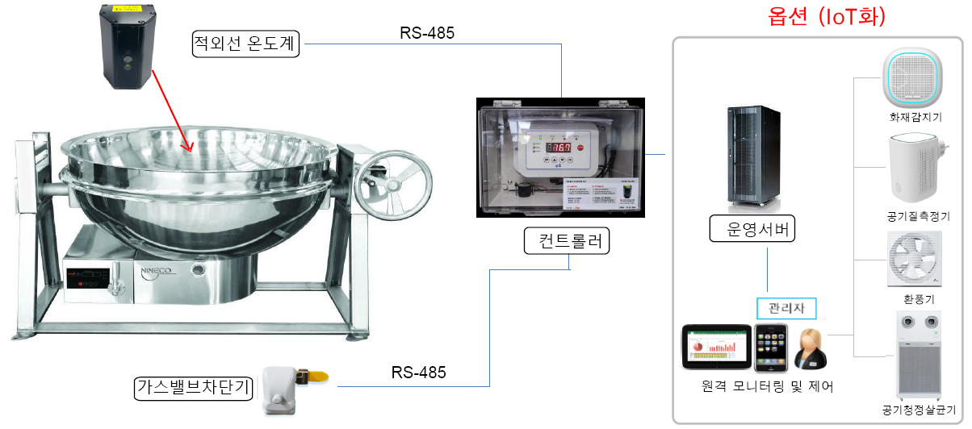

● 검토의견
 | * 해당 서비스는 적외선 센서를 통한 센싱으로 가스밸브를 차단해 화재를 예방하는 솔루션으로
 | 적용가능한 솔루션으로 판단되며,
 | * 주방의 특성상 조리시 유지방, 유분이 많이 배출되므로, 천정 상부측 배기후드 부근에 설치되는 적외선 센서의
 | 감도저하가 예상됨. 때문에, 수시로 센서의 세척등의 청소에 각별한 주의가 요구됨.
 | (주로 벽측에 인접한 조리기구(주방솥등) 설치 및 가스배관이 필연적이므로, 벽 또는 가스배관에 고정지지물(브라켓)을
 | 설치를 통한, 조리기구 인근 측면에 센서를 취부하여, 조리분진(=유지방)에 의한 적외선 센서 감도저하를 사전에 예방할 필요있음)
 | * 해당업체의 일산화탄소 감지기를 추가하여, 이중센싱(적외선+일산화탄소)으로 신뢰성 향상필요
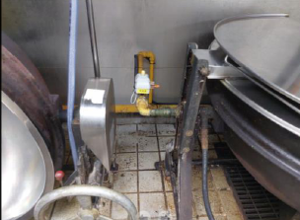
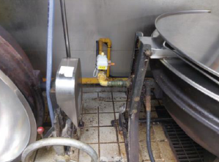
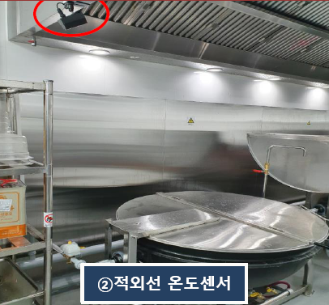
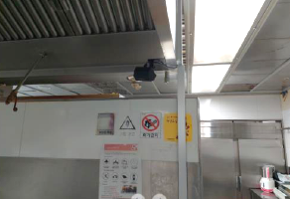

 | * 가스밸브 설치를 통한 차단으로 가스배관 공사가 수반되어야 하며, 가스배관 공사는 전문가스공사 업체를 통하여
 | 시공되어야 함.(해당 가스공사는 소방공사와 유사한 방식으로 해당 관할구청에 신고를 통하여 착공이 가능)
 | * 구축시 여러공사업체(가스배관 및 정보통신공사등)를 통한 공사가 수반되어야 되므로, 협력업체를 통한 구축
 | 및 유지보수하는 사업방식(업체 제휴를 통한 통신연계(Nb-IoT센서)로 경보, 알람 서비스)이 유리함.
 | * 해당솔루션은 중대형 빌딩의 단체 주방에 주로 적용가능한 아이템으로, 서비스 수요측면의 시장성 보다는
 | 고객 편의를 위한 안전, 안심 서비스에 가까움

